상품제안서
아이리버 도미노스틱 3.0 USB 16~128G | 상품코드: F21683

 |  |  |  |  |  |  | 02-412-0044 | www.easy1.co.kr
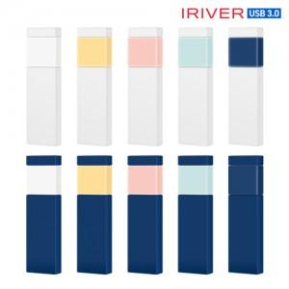

【상세/제작정보】

【인쇄/포장옵션】 | 레이저, 풀칼라, 개별인쇄 / 포장지포장

【공급단가】 | 수량 | 100~ | 300~ | 500~ | 1,000~ | 3,000~
*VAT별도 | 16GB | 7,040원 | 6,930원 | 6,760원 | 6,590원 | 6,480원
 | 32GB | 8,180원 | 8,050원 | 7,850원 | 7,650원 | 7,520원
 | 64GB | 9,430원 | 9,280원 | 9,050원 | 8,820원 | 8,670원
 | 128GB | 19,090원 | 18,780원 | 18,320원 | 17,860원 | 17,560원

【상품 URL】 | http://www.easy1.co.kr/src/goods_detail.php?gdno=21683

